Oracle
PostgreSQL

 | 環境：
 |  | ・CentOS 8 Stream
 |  | ・Oracle 19c Database

 | 参考資料：
 |  | https://qiita.com/jizo/items/9535fc26b2a6437d1263

 | Oracle 19c DBをダウンロード：
 |  | https://www.oracle.com/database/technologies/oracle-database-software-downloads.html
 |  | WinSCPツールでダウンロードできた「」ファイルを[/tmp/oracle]フォルダーへ移動する ※[/tmp/oracle]フォルダーを事前作成してください。

 | Oracle 19c DBをインストール：
 |  | $ mkdir /tmp/oracle && cd /tmp/oracle
 |  | $ curl -o oracle-database-preinstall-19c-1.0-2.el8.x86_64.rpm https://yum.oracle.com/repo/OracleLinux/OL8/appstream/x86_64/getPackage/oracle-database-preinstall-19c-1.0-2.el8.x86_64.rpm
 |  | $ dnf -y localinstall oracle-database-preinstall-19c-1.0-2.el8.x86_64.rpm
 |  | $ dnf -y localinstall oracle-database-ee-19c-1.0-1.x86_64.rpm

 | Oracle 19c DBの作成および構成

 |  | ・ | 情報確認

 |  |  | $ cp /etc/sysconfig/oracledb_ORCLCDB-19c.conf /etc/sysconfig/oracledb_CDCAPIDB-19c.conf
 |  |  | $ vim /etc/sysconfig/oracledb_CDCAPIDB-19c.conf
port：1521
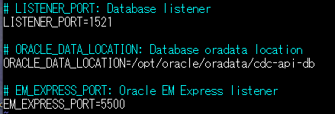

 |  | ・ | [oracledb_ORCLCDB-19c]を編集

 |  |  | $ cp /etc/init.d/oracledb_ORCLCDB-19c /etc/init.d/oracledb_CDCAPIDB-19c
 |  |  | $ vim /etc/init.d/oracledb_CDCAPIDB-19c

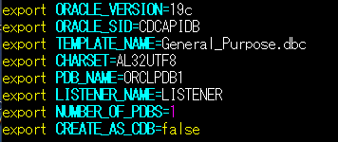

 |  |  | $ cat /etc/init.d/oracledb_CDCAPIDB-19c

 |  | ・ | サービス構成スクリプトを実行

 |  |  | $ /etc/init.d/oracledb_CDCAPIDB-19c configure

 | [/home/oracle/.bash_profile]に環境変数を追加する

 |  | $ vim /home/oracle/.bash_profile

 |  | export ORACLE_BASE=/opt/oracle export ORACLE_HOME=$ORACLE_BASE/product/19c/dbhome_1 export ORACLE_SID=CDCAPIDB export PATH=$PATH:$HOME/.local/bin:$HOME/bin:$ORACLE_HOME/bin export LD_LIBRARY_PATH=$ORACLE_HOME/lib:/usr/lib export NLS_LANG=JAPANESE_JAPAN.AL32UTF8

 |  | $ cat /home/oracle/.bash_profile

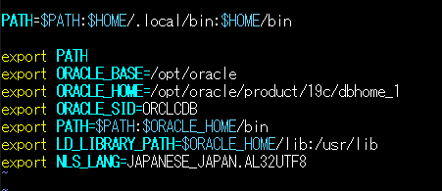

 |  | ・ | 追加後、下記のコマンドで環境変数を有効化する

 |  | $ source /home/oracle/.bash_profile

 | ファイアウォール設定を追加：
 |  | $ firewall-cmd --permanent --zone=public --add-port=1521/tcp
 |  | $ firewall-cmd --reload
 |  | $ firewall-cmd --list-all --zone=public

 | [oracle]ユーザーに切替する

 |  | $ su - oracle
 |  | $ sqlplus / as sysdba

 | 表領域とユーザーを作成

 |  | SQL> CREATE TABLESPACE cdc_api_db DATAFILE '/mnt/second_disk/opt/oracle/oradata/CDCAPIDB/cdc_api_db.dbf' SIZE 100M REUSE AUTOEXTEND ON MINIMUM EXTENT 1M DEFAULT STORAGE ( INITIAL 1M NEXT 1M MINEXTENTS 1 MAXEXTENTS 4096 PCTINCREASE 0) ;
 |  | SQL> CREATE USER cdc_api_user IDENTIFIED BY cdc_api_pass DEFAULT TABLESPACE cdc_api_db TEMPORARY TABLESPACE TEMP PROFILE DEFAULT;
 |  | SQL> GRANT connect, resource, dba to cdc_api_user;

 | データベースをARCHIVELOGに変更
 |  | SQL> SELECT status FROM v$instance;

 |  |  | ※データベースの状態を確認 「OPEN」であれば、以下SQLを実行
 |  |  | SHUTDOWN IMMEDIATE;
 |  |  | STARTUP MOUNT;

 |  | SQL> ALTER DATABASE ARCHIVELOG;
 |  | SQL> ALTER DATABASE OPEN;

 | データベースをSUPPLEMENTAL LOG DATAに変更
 |  | SQL> ALTER DATABASE ADD SUPPLEMENTAL LOG DATA;

